验收结果
GSM演艺中心西-30-32轴EG1单站核查优化测试报告

测试人员信息
测试工程师 |  |  |  |  |  |  | 电话： |  |  |  | Email:
基站后台工程师 |  |  |  |  |  |  | 电话： |  |  |  | Email:
测试负责人 |  |  |  |  |  |  | 电话： |  |  |  | Email:
查勘日期（年/月/日） |  |  |  |  |  |  | 基站版本： | V100R012C10SP150 |  |  | 终端：
单站整体考核是否通过 |  |  |  |  |  |  | 语音是否通过
 |  |  |  |  |  |  | 速率是否通过
 |  |  |  |  |  |  | 小区覆盖是否正常

核查测试内容
No.1 | 确认被测站点的基本物理配置是否和规划配置一致
GSM站点 | 检测项 | 设计值 |  |  | 实测值 |  |  | 结论 | 备注
 |  | S1 | S2 | S3 | S1 | S2 | S3
 | 经度 | 121.487801 |  |  | 121.488121
 | 纬度 | 31.190701 |  |  | 31.190571 |  |  | 不一致
 | 室分覆盖场景（如商场、写字楼、公寓等） | 医院 | NA | NA | 医院 | NA | NA | 一致
No.2 | 基本配置参数检查
配置数据 | 检测项 | 设计值 |  |  | 实测值 |  |  | 结论 | 备注
 |  | S1 | S2 | S3 | S1 | S2 | S3
 | CGI | 460-00-6184-55666 | NA | NA | 460-00-6184-55666 | NA | NA | 一致
 | BCCH | 36 | NA | NA | 36 | NA | NA | 一致
 | BSIC | 03 | NA | NA | 3 | NA | NA | 不一致
 | 基站ID | G78D972 |  |  | G78D972 |  |  | 一致
 | 归属LAC | 6184 |  |  | 6184 |  |  | 一致
 | 单载波发射功率（W） |  |  |  |  |  |  | 一致
NO.3 | 站点状态核查
站点状态 | 检测项 | S1 | S2 | S3
 | 是否有告警 | 否 | NA | NA |  |  | 要求无影响业务的告警
 | 是否有驻波比告警 | 否 | NA | NA |  |  | 要求无驻波告警
No.4 | 连接模式下基本业务功能检查(CQT测试点电平质量要求：大于等于-75dBm )
小区信息
业务验证 | 检测项 | S1 |  |  |  |  |  | S2 |  |  |  | S3

 | 测试点平均电平（dBm） | -57.52 |  |  |  |  |  | NA |  |  |  | NA
 | 无线接通率（%） | 100.00% |  |  |  |  |  | NA |  |  |  | NA
 | 无线掉话率（%） | 100.00% |  |  |  |  |  | NA |  |  |  | NA
 | 单用户下行峰值吞吐率（kpbs） | 0.00 |  |  |  |  |  | NA |  |  |  | NA
 | 语音RxQuality质量0-4级（%） | 100.00% |  |  |  |  |  | NA |  |  |  | NA
No.5 | 后台KPI指标监控
后台KPI指标监控 | 小区 | 无线掉话率(%) |  |  | 无线接入性(%) |  |  | 切换成功率(%) |  | 上行TBF建立成功率 (%) |  | 下行TBF建立成功率 (%)
 | S1
 | S2
 | S3
 | 整站指标
 | 备注

RRU位置和CQT情况
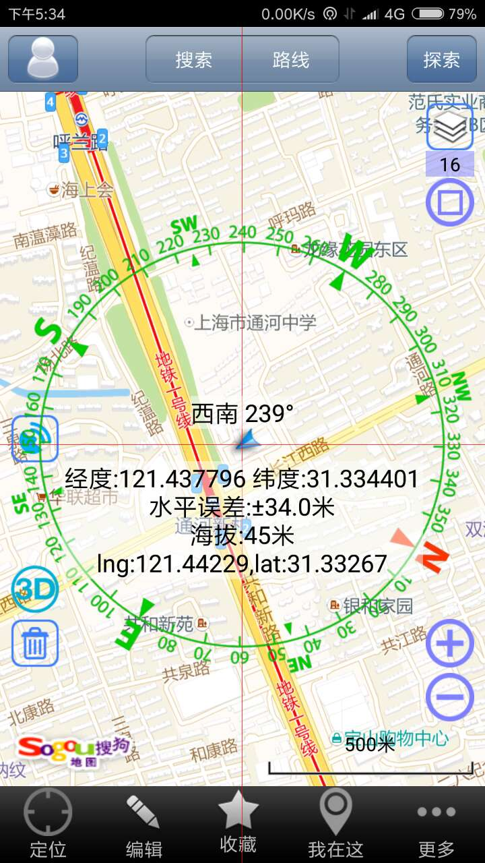
站点地址 | 基站名称 | BBU安装位置 | 小区名称 | RRU编号 | RRU安装位置 | 覆盖区域 | 平均电平 | 无线掉话率（%） | 无线接通率（%） | 下载速率 | CQT测试位置 | 备注（总结）
宝山区长江西路1999号 | 宝山区仁和医院HG1 | 住院部12F弱电井 | 1 | RRU1 | 住院部12F弱电间 | 覆盖住院部B1F-12F、门急诊，医技楼1-3F | -58.09 | 0% | 100% | 175.1 | 住院部5F | 室分无泄漏，室内外切换正常。

性能验收覆盖效果图
覆盖效果图（遍历每个小区，平均电平、覆盖质量和室分泄漏）：

站名： | 宝山区仁和医院HG1
日期： | 2017.06.21

测试位置1： | 急诊部1F（低层）
覆盖电平
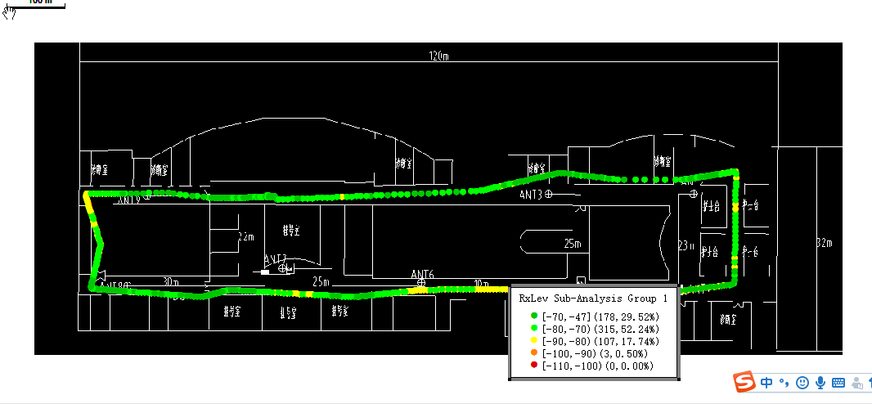

备注 | 急诊部1F（低层）
覆盖质量
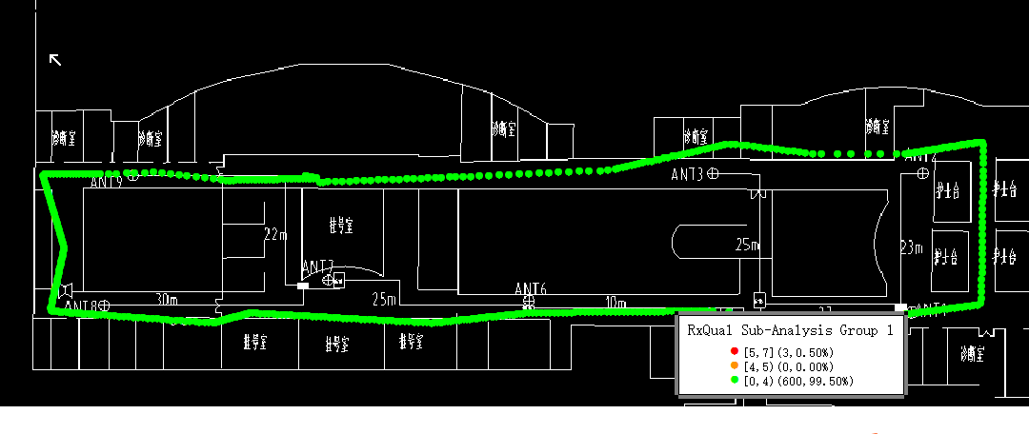

备注

备注：

室分泄漏

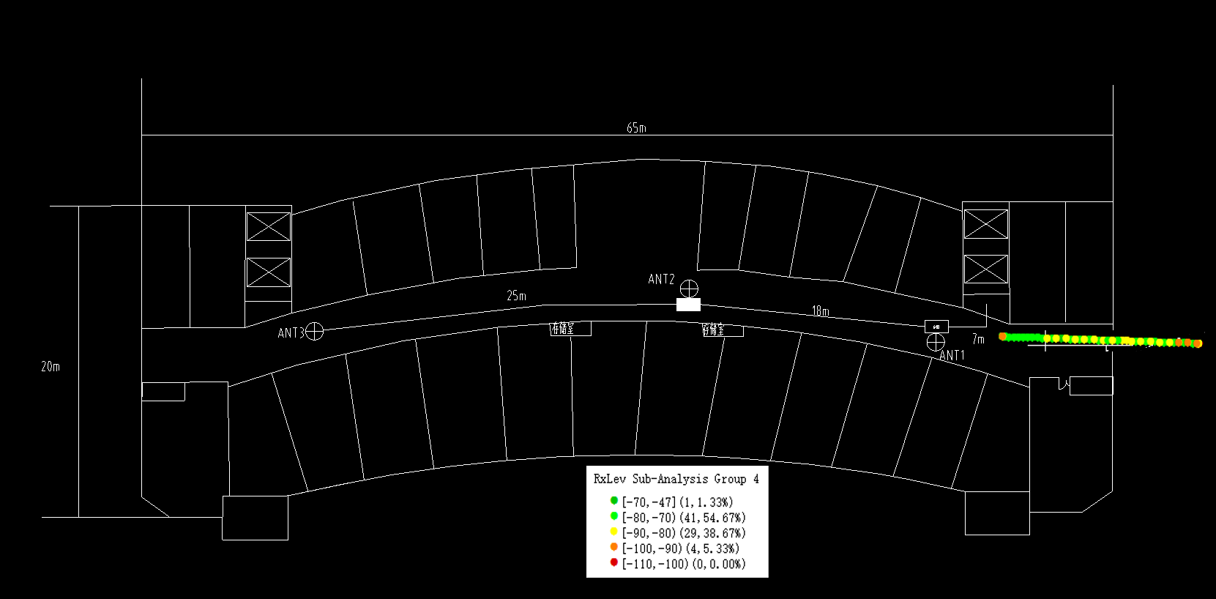

测试位置2： | 住院部5F（中层）
覆盖电平
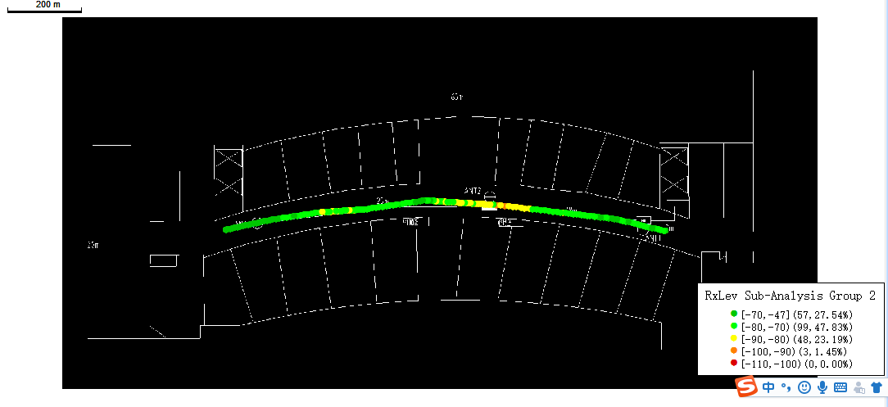

备注：

测试位置2: | 住院部5F（中层）
覆盖质量
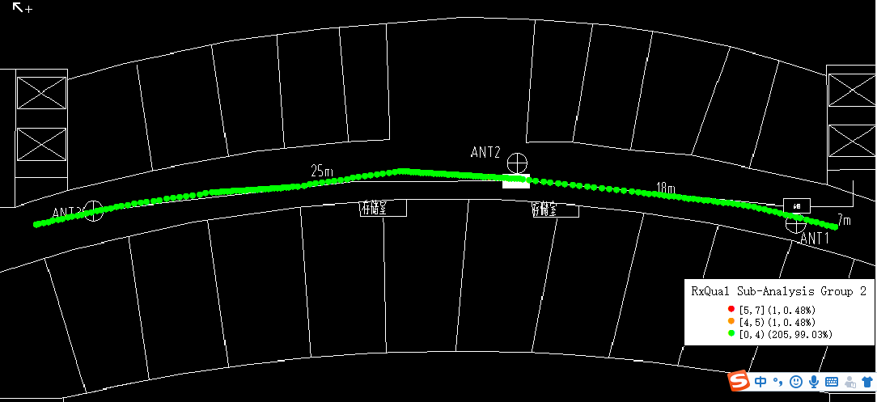

备注：

测试位置3： | 住院部10F（高层）
覆盖电平
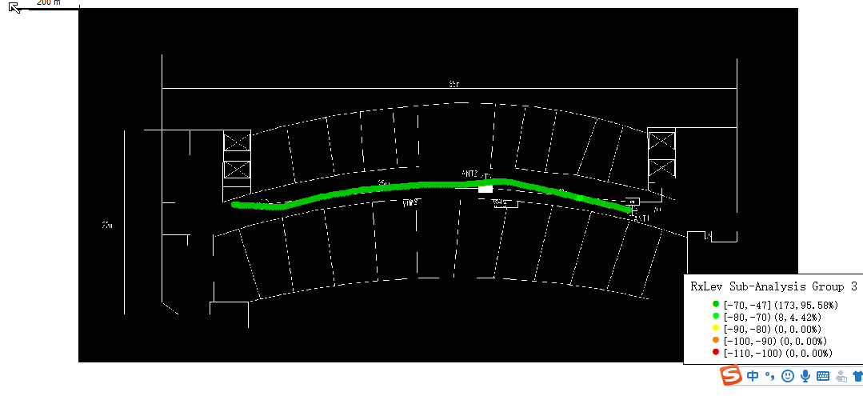

备注：

测试位置3： | 住院部10F（高层）
覆盖质量
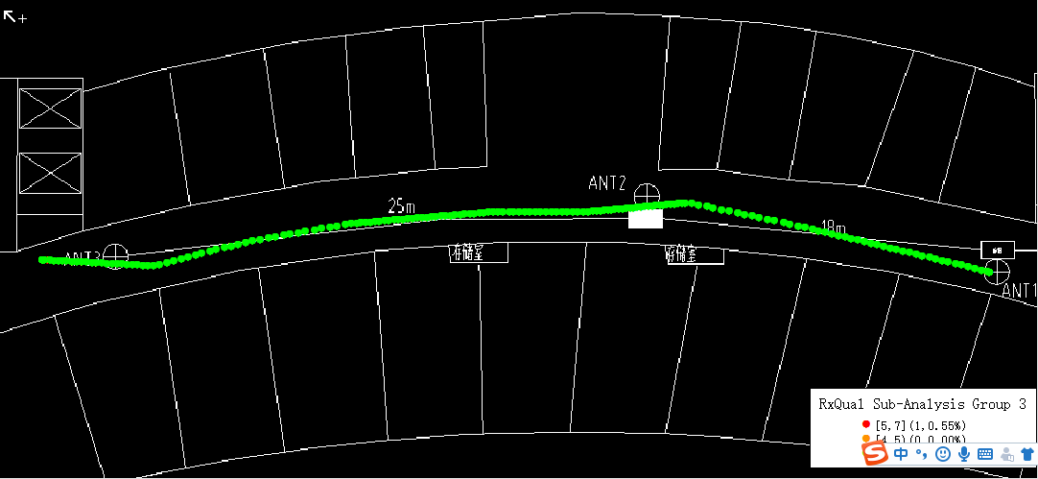

备注：

